Sheet1
2020/9/4プログラム部分作業まとめ
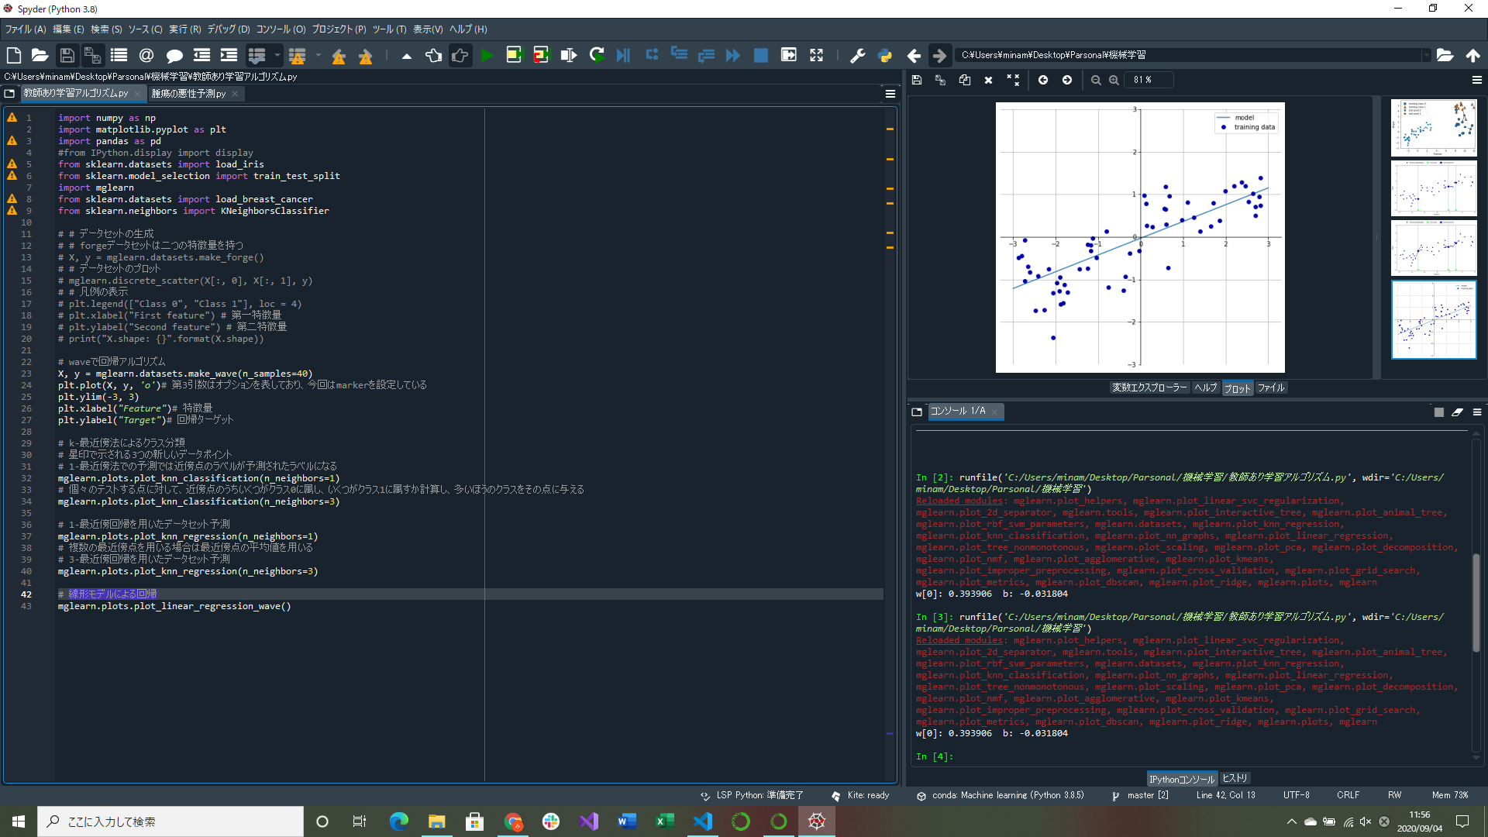

線形回帰グラフ作成プログラム実装
→y=ax+bのような形になる(単一の特徴量に対して予測が一直線になる特徴を持つ)

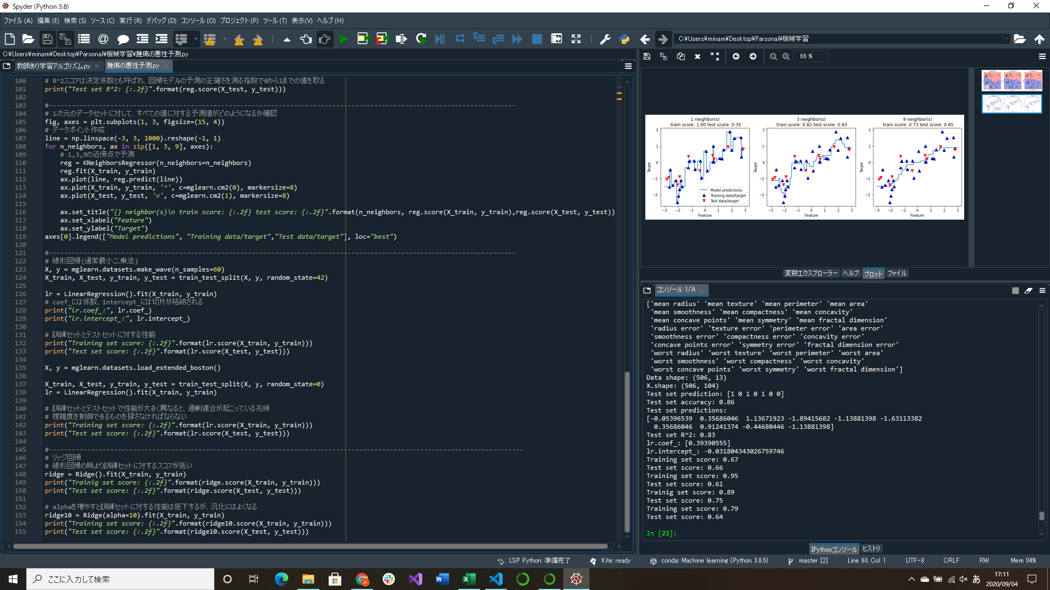
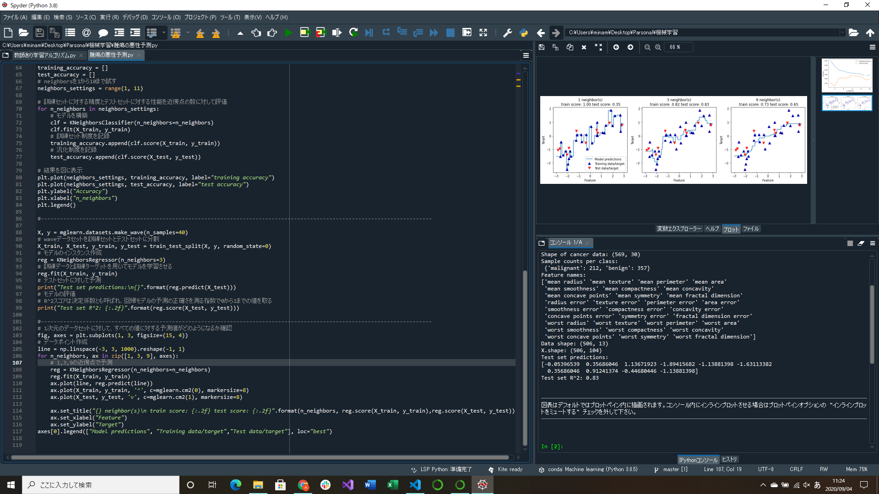

最近傍回帰の解析予測の比較をしたグラフ作成部分実装
線形回帰による学習部分実装
リッジ回帰による学習部分実装
→線形回帰よりリッジ回帰の方が汎化性能が高い(線形回帰は過剰適合や適合不足を起こしやすい)
近傍回帰は理解しやすい代わりに処理が遅いのであまり使われない

